micm與cfcm需求完成進度
一 寫人workflow主子表異常 後ws方法（待通知後修改）
因各種原因造成流程主子表數據未能正常寫入，workflow現在提供重新抓取功能，異常後會先自動抓取後再發送郵件
故提供方法，減少後續流程異常 手動維護問題

二、Micm 維修申請單點擊委外維修後增加兩個審覈節點，不再生成採購流程（待提單）周翠燕
1.校準申請，經管無需課級主管，僅經管與經管部級主管即可（完成）
2.維修申請單點擊委外維修後增加兩個審覈節點(待提單後修改

已更改結束的
一、修改session 為cookie 延長在線時間 （已更新正式系統 完成
1、session有限時間一般是20分鐘，時間短。當過期後從cookie中再次讀取，避免重複登錄
Token也加入cookie
二、cfcms 登錄頁面 修改 已更新正式系統 完成
工號變更後會觸發change事件，帶出相應的廠區信息，但是事件結束後 工號會獲取焦點 不利於記住密碼 默認填寫密碼 或tab跳轉密碼框（因為跳轉後，正好code也獲取焦點了，密碼會寫在code中）
工廠 修改在最上方填寫
增加更多的提示信息

三、cfcms 流程結束後未走更新狀態的code 已修改
tf.isComple | 方法調用的時間與提交的時間相差太緊了，換其他方式修改

四、cfcms 校準狀態沒有變化（校準申請單）已完成
原因：tf.ProcessIsComplete() 方法與流程推動相距太近 可能做成流程結束了，但是尚未推動造成沒有進行狀態修改
處理：如果ProcessIsComplete=false,通過modelname nextTid 判斷下一個節點是否是流程結束 如果是則走變化狀態

五、micms 新增pdf （完成）

六、micms 校準申請 登錄後過一段時間會提示登錄，應該是session過期，查看頁面使用session欄位 完成
系統中有的使用session["usercode"]獲取 還有token 造成問題，在checkSession 中為這兩個值賦值
五、micms 增加webServic方法 提供管制編碼的校準週期 校準日期 下次校準日期 為Ftc系統服務 已完成
已完成

六、micms 增加簡體轉繁體的helper 杜絕用戶用簡體提單被拒問題 已完成
已經增加簡體轉繁體類，點擊保存是對個別數據進行處理
不建議：change方法是通過返回值賦值，不頁面會有刷新的效果 交互性不佳

七、micms 庫存申請單參照報廢申請單修改 已完成
1、填寫管制編碼直接帶出相關信息，彈出管制編碼選擇框需要選擇後 也要帶出相關信息
2.批量選擇管制編碼部分 去掉分頁部分，全部按照一定的順序顯示 有下拉框

八、micms cfcms 修改workflow關閉方式 已完成

九、micms 校正申請單 上傳附件 顯示異常問題修改 已完成
附件對上傳用戶不可見，導致每次用戶只能看到當次提交的附件，之前提交的附件看到，到下一個節點 用戶可以看到所有附件，顯示多個附件，總被駁回問題

十、cmcf 個人維護增加更新部門按鈕 已完成
因為：該系統 無管理員維護用戶信息，用戶組織變更後找IT修改DeptCode
所以：個人中心增加部門更新按鈕用戶自己就可以更新部門信息

十一、cfcms 頁面增加role 方便修改角色 （完成）
因：個人中心增加部門更新按鈕，但是用戶無角色權限 無法看見個人中心，頁面無角色設置，無法設置用戶可見性，故角色設置在頁面顯示很有必要

十二、micms 同cfcms 修改申請單查詢時間範圍為半月 方便用戶查看 已完成
之前時間範圍為當天，不利於用戶查看最近的申請單，每次查詢都需要修改時間範圍

十三、micms 同cfcms一樣 增加個人中心 增加部門更新 完成

十三、micms 校正填寫申請單後 會生成採購單，刪除的時候未刪除採購單，造成採購單完成了，但對應的校正刪除了 完成
校正單刪除的時候，採購單一併刪除
生成採購單節點修改爲部級主管審覈之後（收件）防止審覈一半 刪單問題

十四、micms cfcms workflow審覈時 用戶不存在則自動創建用戶 完成
系統不存在的用戶通過workflow審覈時會出現無法登陸系統 造成在workflow中閃退現象，需要管理員手動添加賬號

修改：workflow審覈時用戶不存在則創建，默認角色，部門與申請人部門相同，不單獨創建最新的部門信息（如用戶要修改在個人中心自行修改）

十四、用戶操作手冊更新在正式系統 (已更新正式)

十五、打印標籤功能 (pcr 已完成 更新正式）
1.測試校準申請單 先拒絕 再同意後的流程路徑
2.測試標籤打印流程
3.簽名檔上傳
4.流程結束後，標籤發放人可以繼續點擊打印標籤，防止標籤丟失等現象

十六 寫人workflow主子表異常 後ws方法（未修改）
因各種原因造成流程主子表數據未能正常寫入，workflow現在提供重新抓取功能，異常後會先自動抓取後再發送郵件
故提供方法，減少後續流程異常 手動維護問題

十七 Micm 管制編號逾期郵件增加最新的申請單號（已完成）
因逾期的管制標號 會一直給申請單位發送郵件，但有的用戶已經提交了申請單 流程未結束 ，希望能在郵件中體現出來最後一次申請日期，方便查看是否已經提交申請單

十八 Micm 報表及時率修改接收時間爲校準證書覈准（節點）時間（已完成）
因爲接件時間獲取的申請單數據 不能保證申請單均上傳證書 ，駁回率計算不準確
修改證書覈准（節點）意味着這個時間內的申請單進進行結束 後續不會發生駁回，駁回率計算準確

二十 修改代辦任務（已完成）
1、部分管制編碼不能查詢到數據====》相同管制編碼在數據庫中有多個Pid,未進行驗證PID是否在workflow代辦任務中
2、登錄後，代辦任務多的用戶，加載首頁太慢==》修改首頁代碼任務數量爲20條，減少從數據庫讀取數據的次數，儘可能一次讀取所有的數據

二十一、micm庫存 、報廢 週期申請增加使用人提單（已修改）蘇麗
1.庫存、報廢、週期申請單增加使用人提單 |  | 用戶==》用戶主管==》校準管制窗口（接目前的流程）
用戶與管制窗口均可以填單，管制窗口不走前2個節點
用戶有專門的角色管控
操作
1.針對保管人增加對應的用戶成員(僅管制編碼的保管人員可以進行操作)表，一個用戶僅能添加一次，因爲不能設置2個校準窗口審覈
2.填寫管制編碼，判斷是保管人員(跳過校準窗口等節點)還是指定用戶(需要保管人員審覈)
3.增加校準管制窗口欄位：用戶登錄後從校準用戶表中獲取，無則顯示本人，有則顯示校準窗口
4.簽核信息中 校準管制窗口主管、接件窗口設置 由校準管制窗口設置（用戶的話不顯示，到校準節點顯示）

二十二.委外維修申請單流程變更改善
1.因組織架構變更，現採購流程單取消，後續單據不在跳轉至採購單；
2.新增維修節點，使用單位提出設備委外維修後系統無需跳轉到採購單，直接簽核新增的兩個節點（詳見附件），待新增節點簽核後流程直接結束，導出維修申請單；
3.待辦任務顯示待簽核的維修申請單，取消採購申請單的顯示。

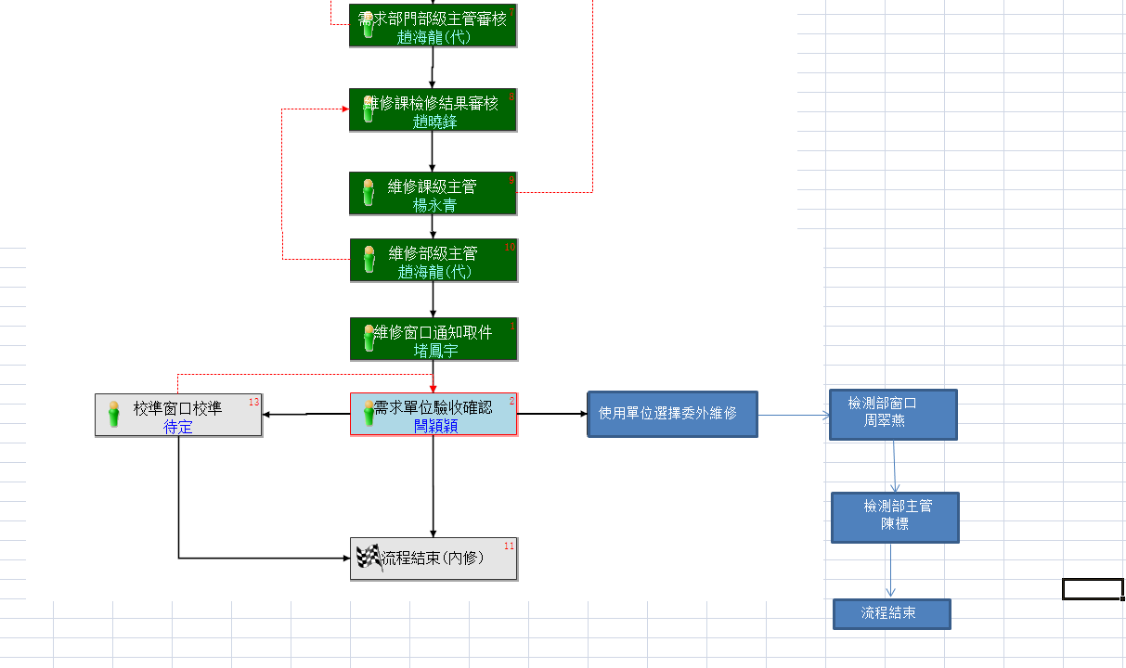

二十三.維修校準平台流程變更
一：維修申請單-設備類型：測試設備變更條件：測試設備維修完成後必須跳轉校準。
二：審核課部級為同一個人時自動跳過一級。
三：測試設備維修滿意度調查部分取消—(測試設備)流程取消滿意度調查。
四：校準證書上傳後，導出數據顯示（維修後跳轉或維修生成字樣）
五：維修窗口通知申請人後系統自動跳轉校準系統，自動改為校準窗口申請。（審核意見欄備註維修跳轉）

二十四.校準申請單查詢導出功能，其導出數據不全，現增加相關數據導出

二十五.富智康檢測儀器資源管理系統功能改進（見pdf檔）

二十六.校準接收標籤打印

檢測部負責整個廠區內設備校準工作，目前送校準的設備沒有入庫標籤標識設備，無法區分設備入庫和檢驗狀態，現在系統中增加校準入庫標籤打印項目，方便區分設備的入庫狀態和檢驗狀態

